Sheet1
社員削除テスト

テストの対象と範囲
対象 | 社員削除機能
範囲 | モーダル中の削除ボタンをクリックし、一覧画面にリダイレクトした後の画面

 |  | 下記テストケースにおいて部署、社員テーブルに登録されているデータ
部署テーブル
社員テーブル

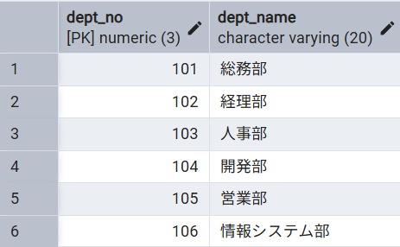

 |  | 社員削除画面
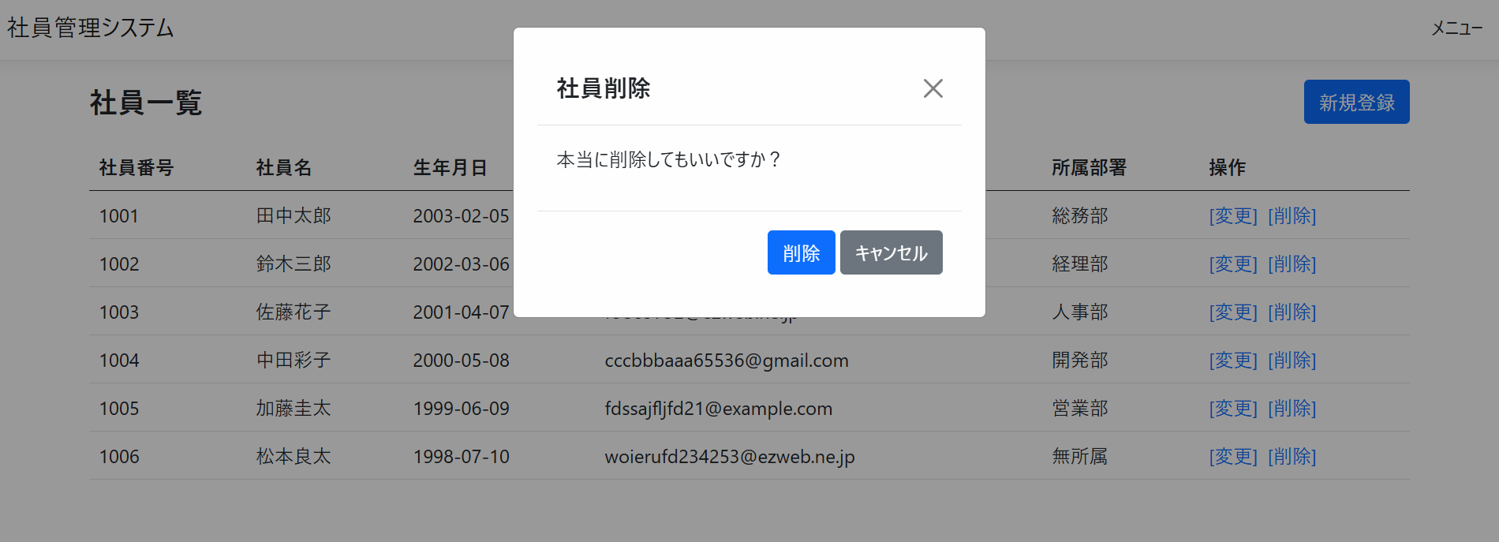

テストケース
No | 更新対象 | 手順 | 期待動作

1 | 社員番号:1001 | 対象となるデータの行の削除ボタンをクリックし、表示されるモーダルの中の削除ボタンをクリック | 一覧画面の上部に「総務部(部署番号:101)の削除に成功しました」と表示され、リストから社員番号1001の社員情報が消えている

結果画面のスクリーンショット

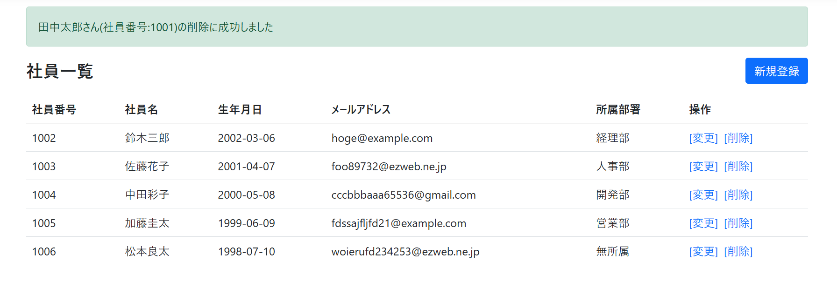
No.1

